测试20180920
序号 | 问题页面 | 问题描述 | 手机截图
1 | 首页 | 1、添加监控车列表在底部，包括日期、监控车名称、设备点、历史数据、报警数据4个字段，按照时间的顺序排序显示 2、地图显示监控车的所在位置，监控车需要有自己的图片（或者统一图片即可） 3、底部的监控车列表可以点击显示或隐藏到地图上 4、地图上监控车要描绘出多少小时内的行走路径 5、行走路径要有颜色标示，颜色根据右边vtoc的图显示 6、路径标示图使用高德地图XXX地图的显示方式 7、仿照地图点击监控车弹出详情框，下图监控车列表也可以显示详情框 | 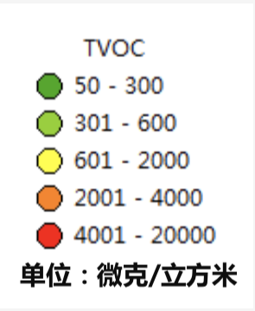 | 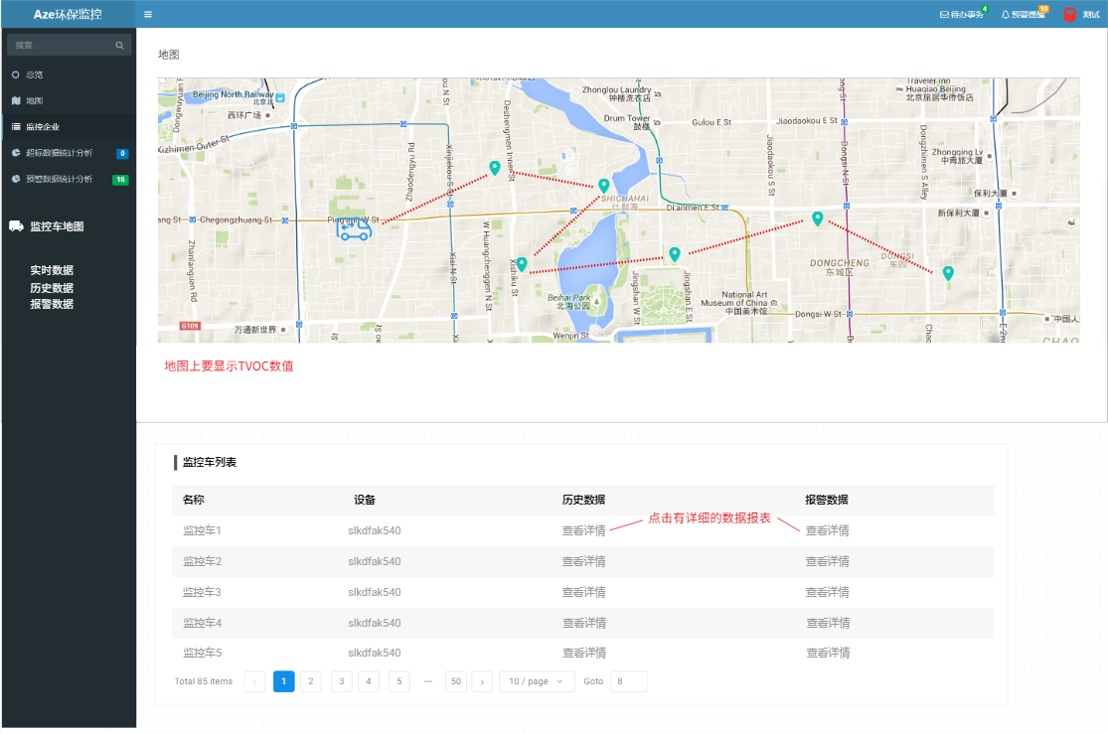
2 |  | 左边监控企业删除，里面的列表挪到超标数据统计分析一栏的超标数据记录图上面
3 |  | 1、增加单个监测因子图表 2、图表分两组：第一组是SO2、NO2、CO、H2S、O3；第二组是TVOC、PM2.5、PM10 3、每一组只显示一个图表，点击任一因子，图表就切换到相应的因子图。 4、单个因子图的时间项默认为1小时平均数据图，点击右上角的图标可切换24小时平均数据图，年平均值图。 | 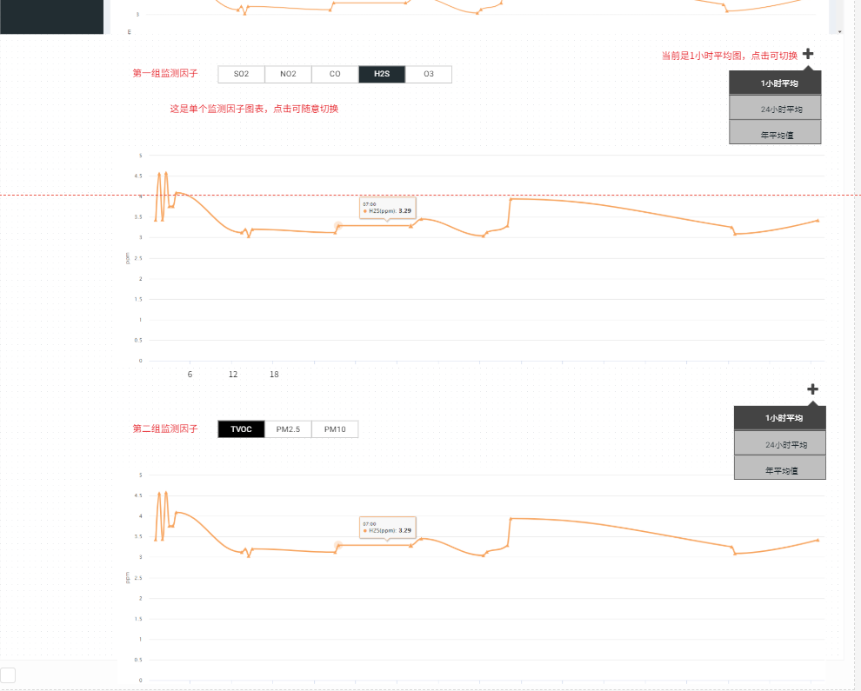
4 |  | 1、报警规则以SO2为例，当1小时平均值为80的时候，属于1级，颜色根据上面规定。 2、当数值大于500，就进入预警，连续3个小时达到预警值就会进行报警，自动发送短信。 3、详细参考第二份EXCEL。

